FICHA PROYECTO (1)
PRTSEN 2025-2031
PRT-ESTADO-NNN
PRT-ANZOATEGUI-1
ESTADO | MUNICIPIO | DIRECCION |  | SITUACION ACTUAL DEL PROYECTO | FASE DEL PROYECTO | TIPO DE INSTALACIÓN | NOMBRE DE LA INSTALACIÓN | NIVEL DE TENSIÓN | UNIDAD DE MEDIDA ( MVA, MW, km) | CAPACIDAD KM o MVAR
ANZOATEGUI | JUAN ANTONIO SOTILLO | SUBESTACION PARAISO SECTOR RUIZ PINEDA DEL SECTOR EL PARAISO |  | CON INGENIERIA DE DETALLE | EN EJECUCION | CIRCUITO | CARIBEAM MALL | 13.8 | KM | 5
NOMBRE DEL PROYECTO |  |  |  | FOTOGRAFIA
REHABILITACION DEL CIRCUITO CARIBEAM MALL |  |  |  | 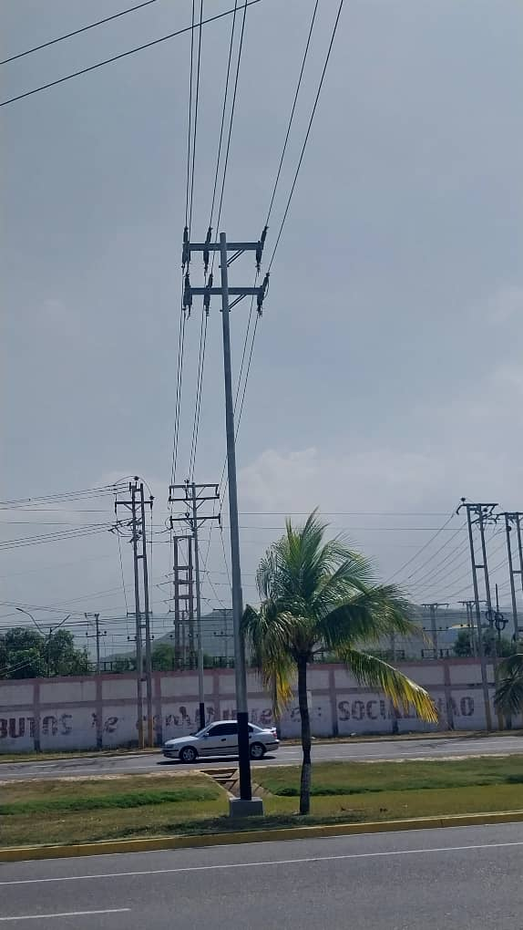 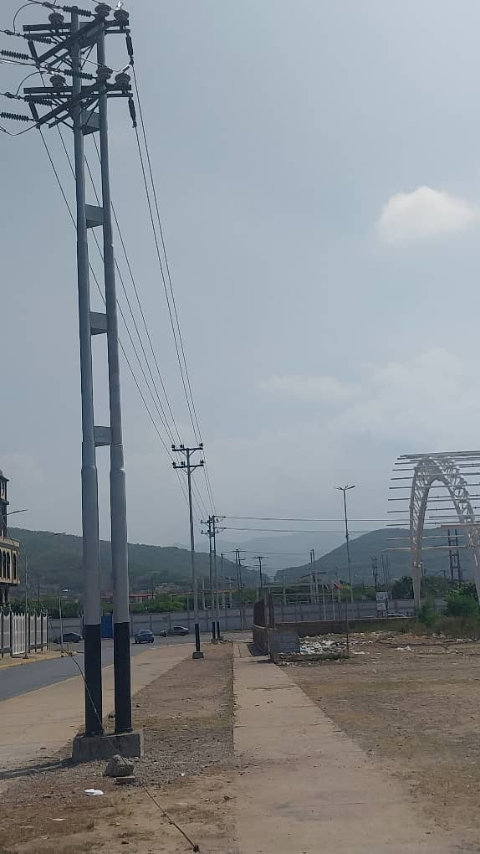 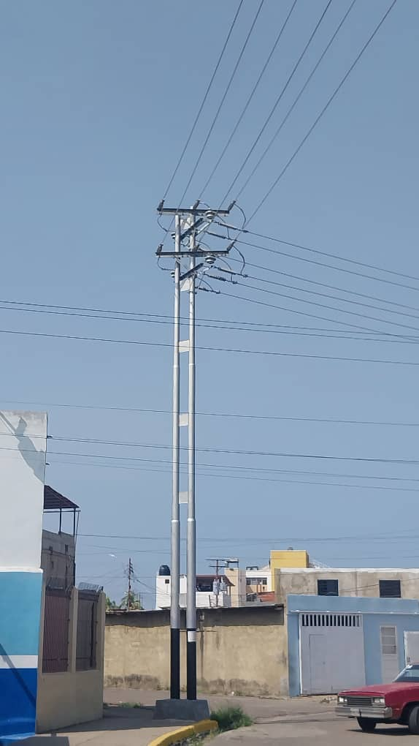 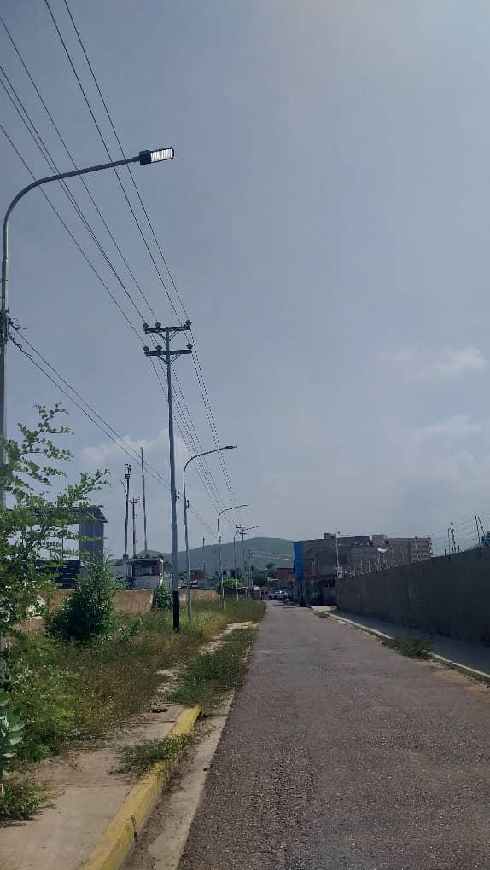 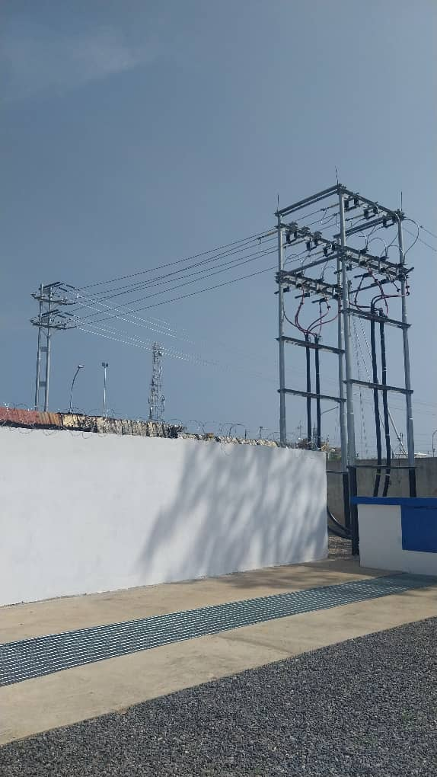
DESCRIPCION DEL PROYECTO
REHABILITACION INTEGRAL DE SALIDA DE DISTRIBUCION Y CIRCUITO EN MEDIA TENSION
ALCANCE DEL PROYECTO
ADECUACIONES PARA LA EXTENSION CTO. AEREO EN APROX. 1000M, 3F CONDUCTOR 394,5 MCM ALVIDAL. TENDIDO DE INSTALACION DE 5 TERNA DE CABLE SUBLACOSTRE 3X3 C500 MCM 15KV EN APROX. 160M. EXTENSION CTO. SUBTERRANEO 3500M 3F CONDUCTOR 500 MCM PLT 15 KV
IMPACTO PARA EL SEN
REDISTRIBUCION DE CARGA CON REDES ADYACENTES PARA DAR ESTABILIDAD A LA RED DE DISTRIBUCION
NÙMERO DE FAMILIAS BENEFICIADAS

PERIODO DE EJECUCIÓN | LAPSO DE EJECUCION (EN MESES) | INICIO | FIN
 | 6
MONTO DE INVERSION ($) | 1,200,000.00 | FUENTE DE FINANCIAMIENTO |  | 2025 | 2026 | 2027 | 2028 | 2029 | 2030 | 2031
 |  |  |  |  | X
OBSERVACIONES

FICHA PROYECTO (2)
PRTSEN 2025-2031
PRT-ESTADO-NNN
PRT-ANZOATEGUI-2
ESTADO | MUNICIPIO | DIRECCION |  | SITUACION ACTUAL DEL PROYECTO | FASE DEL PROYECTO | TIPO DE INSTALACIÓN | NOMBRE DE LA INSTALACIÓN | NIVEL DE TENSIÓN | UNIDAD DE MEDIDA ( MVA, MW, km) | CAPACIDAD KM o MVAR
ANZOATEGUI | JUAN ANTONIO SOTILLO | SUBESTACION GUARAGUAO PASEO DE LA CRUZ Y EL MAR SECTOR PASEO COLON |  | EN PLANIFICACION | EN PLANIFICACION | CIRCUITO | BELLA CHINA | 13.8 | KM | 0.5
NOMBRE DEL PROYECTO |  |  |  | FOTOGRAFIA
REHABILITACION DEL CIRCUITO BELLA CHINA |  |  |  | 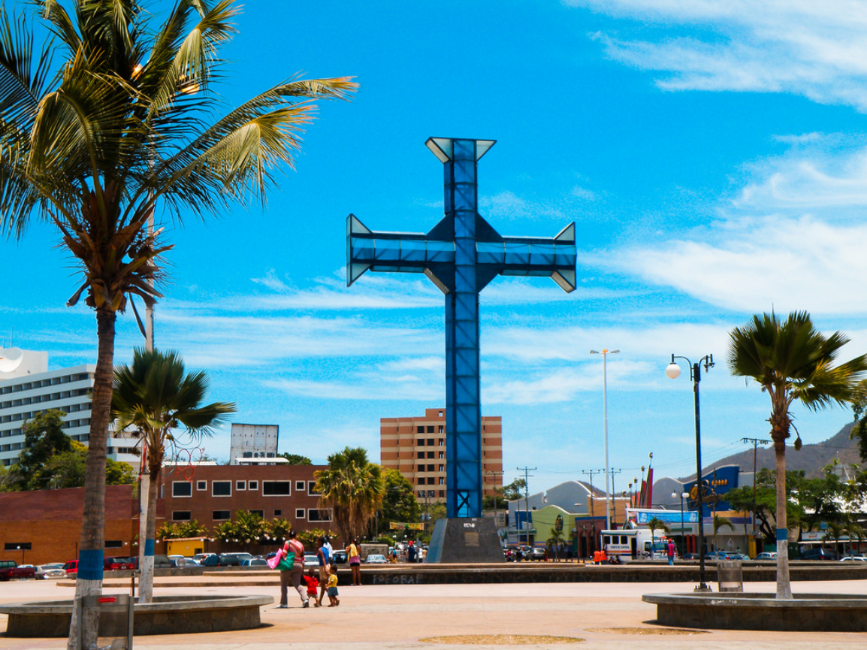
DESCRIPCION DEL PROYECTO
REHABILITACION INTEGRAL DE SALIDA DE DISTRIBUCION Y CIRCUITO EN MEDIA TENSION
ALCANCE DEL PROYECTO
ADECUACION PARA LA EXTENSION CTO. SUBTERRANEO 500M, 3F CONDUCTOR 500 MCM PLT 15 KV.
IMPACTO PARA EL SEN
REDISTRIBUCION DE CARGA CON REDES ADYACENTES PARA DAR ESTABILIDAD A LA RED DE DISTRIBUCION. RECUPERACION DEL CIRCUITO QUE SIRVE ELECTRICAMENTE A LA ZONA ALEDAÑA AL BOULEVARD DEL EMBLEMATICO PASEO DE LA CRUZ Y EL MAR. ZONA TURISTICA DEL MUNICIPIO JUAN ANTONIO SOTILLO.
NÙMERO DE FAMILIAS BENEFICIADAS

PERIODO DE EJECUCIÓN | LAPSO DE EJECUCION (EN MESES) | INICIO | FIN
 | 6 | 3/3/2026 | 3/6/2026
MONTO DE INVERSION ($) | 170,000.00 | FUENTE DE FINANCIAMIENTO |  | 2025 | 2026 | 2027 | 2028 | 2029 | 2030 | 2031
 |  |  |  |  | X
OBSERVACIONES

FICHA PROYECTO (3)
PRTSEN 2025-2031
PRT-ESTADO-NNN
PRT-ANZOATEGUI-3
ESTADO | MUNICIPIO | DIRECCION |  | SITUACION ACTUAL DEL PROYECTO | FASE DEL PROYECTO | TIPO DE INSTALACIÓN | NOMBRE DE LA INSTALACIÓN | NIVEL DE TENSIÓN | UNIDAD DE MEDIDA ( MVA, MW, km) | CAPACIDAD KM o MVAR
ANZOATEGUI | JUAN ANTONIO SOTILLO | SUBESTACION GUARAGUAO AV MUNICPAL CON CALLE EL TALADRO |  | EN PLANIFICACION | EN PLANIFICACION | CIRCUITO | CONSEJO | 13.8 | KM | 0.25
NOMBRE DEL PROYECTO |  |  |  | FOTOGRAFIA
REHABILITACION DEL CIRCUITO CONSEJO |  |  |  | 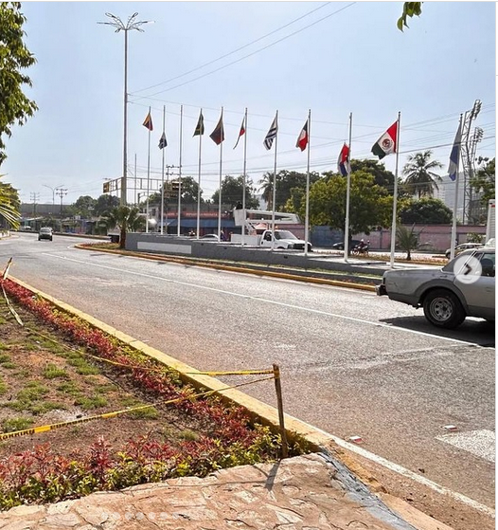
DESCRIPCION DEL PROYECTO
REHABILITACION INTEGRAL DE SALIDA DE DISTRIBUCION Y CIRCUITO EN MEDIA TENSION, TRAMO SUBTERRANEO
ALCANCE DEL PROYECTO
ADECUACIONES PARA LA EXTENSION CTO. SUBTERRANEO 250 METROS, 3F CONDUCTOR 500 MCM PLT 15 KV
IMPACTO PARA EL SEN
REDISTRIBUCION DE CARGA CON REDES ADYACENTES PARA DAR ESTABILIDAD A LA RED DE DISTRIBUCION. NORMALIZACION DE LAS CONDICONES OPERATIVAS DEL CIRCUITO MUNICIPAL I, QUE ACTUALMENTE ESTA ASUMIENDO
NÙMERO DE FAMILIAS BENEFICIADAS

PERIODO DE EJECUCIÓN | LAPSO DE EJECUCION (EN MESES) | INICIO | FIN
 | 3 | 3/3/2026 | 3/6/2026
MONTO DE INVERSION ($) | 85,000.00 | FUENTE DE FINANCIAMIENTO |  | 2025 | 2026 | 2027 | 2028 | 2029 | 2030 | 2031
 |  |  |  |  | X
OBSERVACIONES

FICHA PROYECTO (4)
PRTSEN 2025-2031
PRT-ESTADO-NNN
PRT-ANZOATEGUI-4
ESTADO | MUNICIPIO | DIRECCION |  | SITUACION ACTUAL DEL PROYECTO | FASE DEL PROYECTO | TIPO DE INSTALACIÓN | NOMBRE DE LA INSTALACIÓN | NIVEL DE TENSIÓN | UNIDAD DE MEDIDA ( MVA, MW, km) | CAPACIDAD KM o MVAR
ANZOATEGUI | DIEGO BAUTISTA URBANEJA | SUBESTACION LECHERIA, AV OCTAVIO CAMEJO |  | EN PLANIFICACION | EN PLANIFICACION | CIRCUITO | CASA BLANCA | 13.8 | KM | 0.25
NOMBRE DEL PROYECTO |  |  |  | FOTOGRAFIA
REHABILITACION DEL CIRCUITO CASA BLANCA |  |  |  | 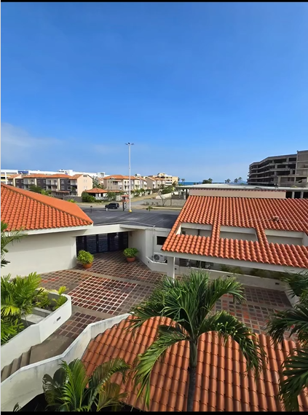
DESCRIPCION DEL PROYECTO
REHABILITACION INTEGRAL DE SALIDA DE DISTRIBUCION Y CIRCUITO EN MEDIA TENSION
ALCANCE DEL PROYECTO
ADECUACIONES PARA LA EXTENSION CTO. SUBTERRANEO 250M, 3F CONDUCTOR 500 MCM PLT 15 KV
IMPACTO PARA EL SEN
REDISTRIBUCION DE CARGA CON REDES ADYACENTES PARA DAR ESTABILIDAD A LA RED DE DISTRIBUCION. NORMALIZACION DE LA ZONA TURISTICA, RESIDENCIAL-COMERCIAL DE LA AVENIDA AMERICO VESPUCIO EN EL TRAMO DEL EJE CAREBEAM MALL-MARE-MARE
NÙMERO DE FAMILIAS BENEFICIADAS
2000
PERIODO DE EJECUCIÓN | LAPSO DE EJECUCION (EN MESES) | INICIO | FIN
 | 3 | 3/3/2026 | 3/6/2026
MONTO DE INVERSION ($) | 85,000.00 | FUENTE DE FINANCIAMIENTO |  | 2025 | 2026 | 2027 | 2028 | 2029 | 2030 | 2031
 |  |  |  |  | X
OBSERVACIONES

FICHA PROYECTO (5)
PRTSEN 2025-2031
PRT-ESTADO-NNN
PRT-ANZOATEGUI-5
ESTADO | MUNICIPIO | DIRECCION |  | SITUACION ACTUAL DEL PROYECTO | FASE DEL PROYECTO | TIPO DE INSTALACIÓN | NOMBRE DE LA INSTALACIÓN | NIVEL DE TENSIÓN | UNIDAD DE MEDIDA ( MVA, MW, km) | CAPACIDAD KM o MVAR
ANZOATEGUI | DIEGO BAUTISTA URBANEJA | SUBESTACION LECHERIA, AV OCTAVIO CAMEJO |  | EN PLANIFICACION | EN PLANIFICACION | CIRCUITO | LAS CANOA | 13.8 | KM | 0.25
NOMBRE DEL PROYECTO |  |  |  | FOTOGRAFIA
REHABILITACION DEL CIRCUITO LAS CANOA |  |  |  | 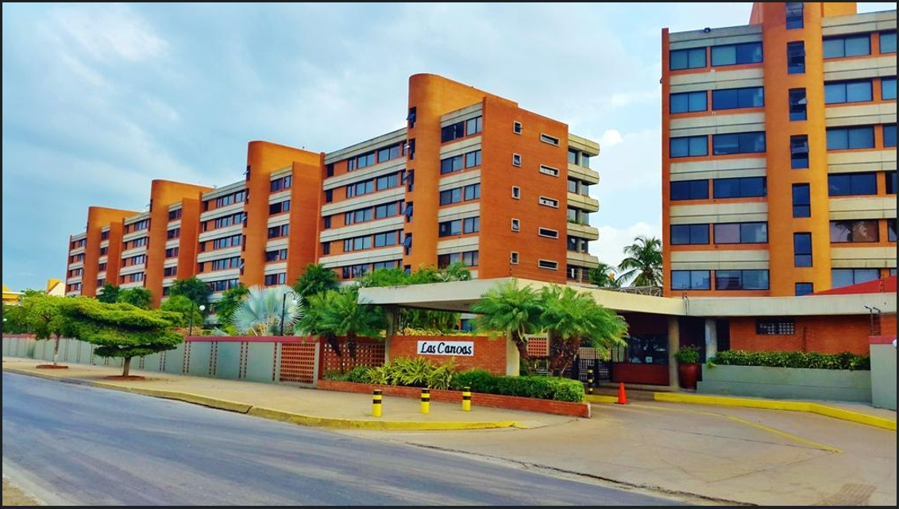
DESCRIPCION DEL PROYECTO
REHABILITACION INTEGRAL DE SALIDA DE DISTRIBUCION Y CIRCUITO EN MEDIA TENSION
ALCANCE DEL PROYECTO
ADECUACIONES PARA LA EXTENSION CTO. SUBTERRANEO 250M, 3F CONDUCTOR 500 MCM PLT 15 KV
IMPACTO PARA EL SEN
REDISTRIBUCION DE CARGA CON REDES ADYACENTES PARA DAR ESTABILIDAD A LA RED DE DISTRIBUCION. NORMALIZACION DE LA ZONA TURISTICA, RESIDENCIAL-COMERCIAL DE LA AVENIDA AMERICO VESPUCIO EN EL TRAMO DEL EJE CAREBEAM MALL-MARE-MARE
NÙMERO DE FAMILIAS BENEFICIADAS
600
PERIODO DE EJECUCIÓN | LAPSO DE EJECUCION (EN MESES) | INICIO | FIN
 | 3 | 3/3/2027 | 3/6/2027
MONTO DE INVERSION ($) | 85,000.00 | FUENTE DE FINANCIAMIENTO |  | 2025 | 2026 | 2027 | 2028 | 2029 | 2030 | 2031
 |  |  |  |  |  | X
OBSERVACIONES

FICHA PROYECTO (6)
PRTSEN 2025-2031
PRT-ESTADO-NNN
PRT-ANZOATEGUI-6
ESTADO | MUNICIPIO | DIRECCION |  | SITUACION ACTUAL DEL PROYECTO | FASE DEL PROYECTO | TIPO DE INSTALACIÓN | NOMBRE DE LA INSTALACIÓN | NIVEL DE TENSIÓN | UNIDAD DE MEDIDA ( MVA, MW, km) | CAPACIDAD KM o MVAR
ANZOATEGUI | SIMON BOLIVAR | SUBESTACION BARCELONA ZONA INDUSTRIAL PARROQUIA EL CARMEN |  | EN PLANIFICACION | EN PLANIFICACION | SUBESTACION | BARRA 1 SUBESTACION BARCELONA | 13.8 | KM | 30
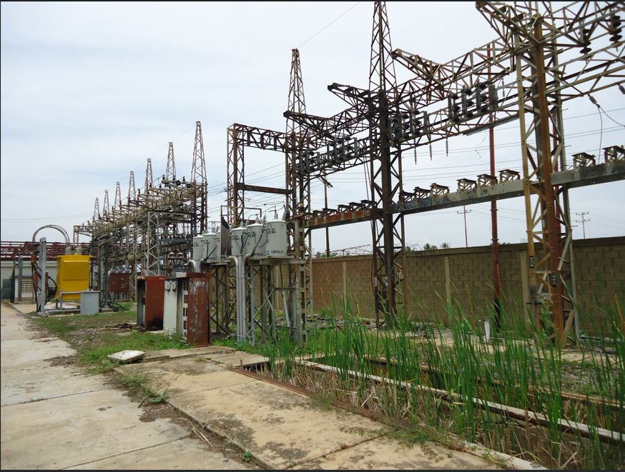
NOMBRE DEL PROYECTO |  |  |  | FOTOGRAFIA
REHABILITACION DE LA BARRA 1 DE LA SUBESTACION BARCELONA
DESCRIPCION DEL PROYECTO
REHABILITACION INTEGRAL DE SALIDA DE DISTRIBUCION Y CIRCUITO EN MEDIA TENSION
ALCANCE DEL PROYECTO
ADECUACIONES PARA LA REHABILITACION DE LA BARRA 1 DE LA SUBESTACION BARCELONA, PARA PONER OPERATIVOS LOS CIRCUITOS FIVIREX 1, VIVEN Y NEVERI
IMPACTO PARA EL SEN
REDISTRIBUCION DE CARGA CON REDES ADYACENTES PARA DAR ESTABILIDAD A LA RED DE DISTRIBUCION. SUPLIR LA REACTIVACION DE LAS NUEVAS CARGAS DE LA ZONA INDUSTRIAL LOS MONTONES, MUNICIPIO SIMON BOLIVAR, ESTADO ANZOATEGUI.
NÙMERO DE FAMILIAS BENEFICIADAS
100 INDUSTRIAS
PERIODO DE EJECUCIÓN | LAPSO DE EJECUCION (EN MESES) | INICIO | FIN
 | 3 | 3/3/2027 | 3/6/2027
MONTO DE INVERSION ($) |  | FUENTE DE FINANCIAMIENTO |  | 2025 | 2026 | 2027 | 2028 | 2029 | 2030 | 2031
 |  |  |  |  |  | X
OBSERVACIONES

FICHA PROYECTO (7)
PRTSEN 2025-2031
PRT-ESTADO-NNN
PRT-ANZOATEGUI-7
ESTADO | MUNICIPIO | DIRECCION |  | SITUACION ACTUAL DEL PROYECTO | FASE DEL PROYECTO | TIPO DE INSTALACIÓN | NOMBRE DE LA INSTALACIÓN | NIVEL DE TENSIÓN | UNIDAD DE MEDIDA ( MVA, MW, km) | CAPACIDAD KM o MVAR
ANZOATEGUI | SIMON BOLIVAR | SUBESTACION CUARTEL SECTOR PUENTE DE HIERRO PARROQUIA EL CARMEN |  | EN PLANIFICACION | EN PLANIFICACION | SUBESTACION | BARRA 1 SUBESTACION CUARTEL | 13.8 | KM | 28
NOMBRE DEL PROYECTO |  |  |  | FOTOGRAFIA
REHABILITACION DE LA BARRA 1 DE LA SUBESTACION CUARTEL |  |  |  | 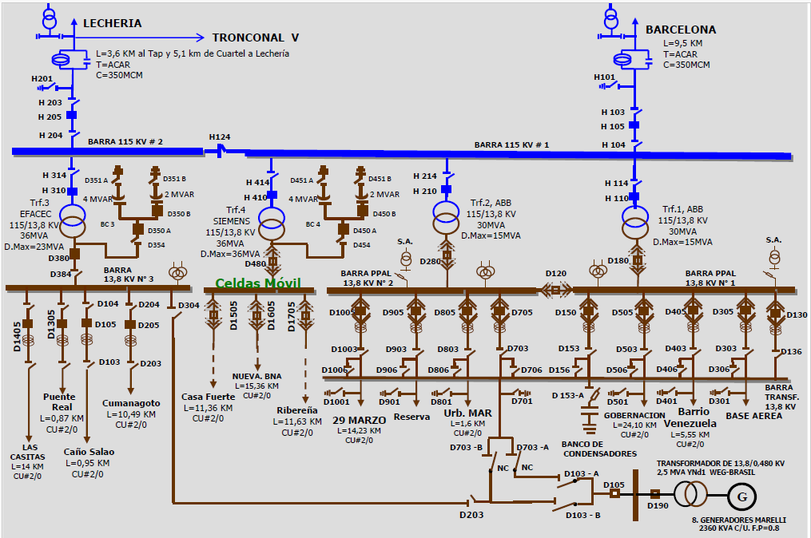
DESCRIPCION DEL PROYECTO
REHABILITACION INTEGRAL DE SALIDA DE DISTRIBUCION Y CIRCUITO EN MEDIA TENSION
ALCANCE DEL PROYECTO
ADECUACIONES PARA LA REHABILITACION DE LA BARRA 1 DE LA SUBESTACION CUARTEL, PARA PONER OPERATIVOS LOS CIRCUITOS BARRIO VENEZUELA Y GOBERNACION
IMPACTO PARA EL SEN
REDISTRIBUCION DE CARGA CON REDES ADYACENTES PARA DAR ESTABILIDAD A LA RED DE DISTRIBUCION
NÙMERO DE FAMILIAS BENEFICIADAS

PERIODO DE EJECUCIÓN | LAPSO DE EJECUCION (EN MESES) | INICIO | FIN
 | 3 | 3/3/2027 | 3/6/2027
MONTO DE INVERSION ($) | 30,000.00 | FUENTE DE FINANCIAMIENTO |  | 2025 | 2026 | 2027 | 2028 | 2029 | 2030 | 2031
 |  |  |  |  |  | X
OBSERVACIONES

FICHA PROYECTO (8)
PRTSEN 2025-2031
PRT-ESTADO-NNN
PRT-ANZOATEGUI-8
ESTADO | MUNICIPIO | DIRECCION |  | SITUACION ACTUAL DEL PROYECTO | FASE DEL PROYECTO | TIPO DE INSTALACIÓN | NOMBRE DE LA INSTALACIÓN | NIVEL DE TENSIÓN | UNIDAD DE MEDIDA ( MVA, MW, km) | CAPACIDAD KM o MVAR
ANZOATEGUI | SIMON BOLIVAR | SUBESTACION BARCELONA ZONA INDUSTRIAL PARROQUIA EL CARMEN |  | EN PLANIFICACION | CON INGENIERIA DE DETALLE | CIRCUITO | MONTONES | 13.8 | KM | 0.25
NOMBRE DEL PROYECTO |  |  |  | FOTOGRAFIA
REHABILITACION DEL CIRCUITO MONTONES |  |  |  | 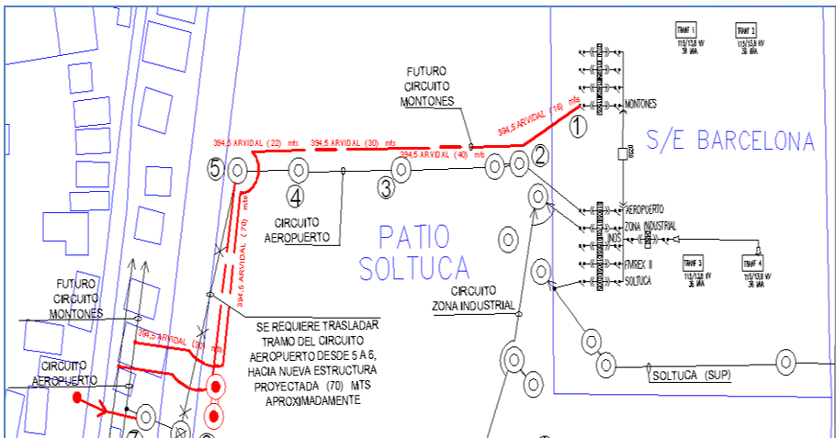
DESCRIPCION DEL PROYECTO
REHABILITACION INTEGRAL DE SALIDA DE DISTRIBUCION Y CIRCUITO EN MEDIA TENSION
ALCANCE DEL PROYECTO
ADECUACIONES PARA LA EXTENSION CTO. AEREO EN APROX. 250M
IMPACTO PARA EL SEN
REDISTRIBUCION DE CARGA CON REDES ADYACENTES PARA DAR ESTABILIDAD A LA RED DE DISTRIBUCION
NÙMERO DE FAMILIAS BENEFICIADAS
1200
PERIODO DE EJECUCIÓN | LAPSO DE EJECUCION (EN MESES) | INICIO | FIN
 | 3 | 3/3/2027 | 3/6/2027
MONTO DE INVERSION ($) | 30,000.00 | FUENTE DE FINANCIAMIENTO |  | 2025 | 2026 | 2027 | 2028 | 2029 | 2030 | 2031
 |  |  |  |  |  | X
OBSERVACIONES

FICHA PROYECTO (9)
PRTSEN 2025-2031
PRT-ESTADO-NNN
PRT-ANZOATEGUI-9
ESTADO | MUNICIPIO | DIRECCION |  | SITUACION ACTUAL DEL PROYECTO | FASE DEL PROYECTO | TIPO DE INSTALACIÓN | NOMBRE DE LA INSTALACIÓN | NIVEL DE TENSIÓN | UNIDAD DE MEDIDA ( MVA, MW, km) | CAPACIDAD KM o MVAR
ANZOATEGUI | SIMON BOLIVAR | SECTOR NUEVA BARCELONA, MUNICIPIO SIMON BOLIVAR, ESTADO ANZOATEGUI. |  | EN PLANIFICACION | EN PLANIFICACION | CIRCUITO | ZAMORA | 13.8 | KM | 8
NOMBRE DEL PROYECTO |  |  |  | FOTOGRAFIA
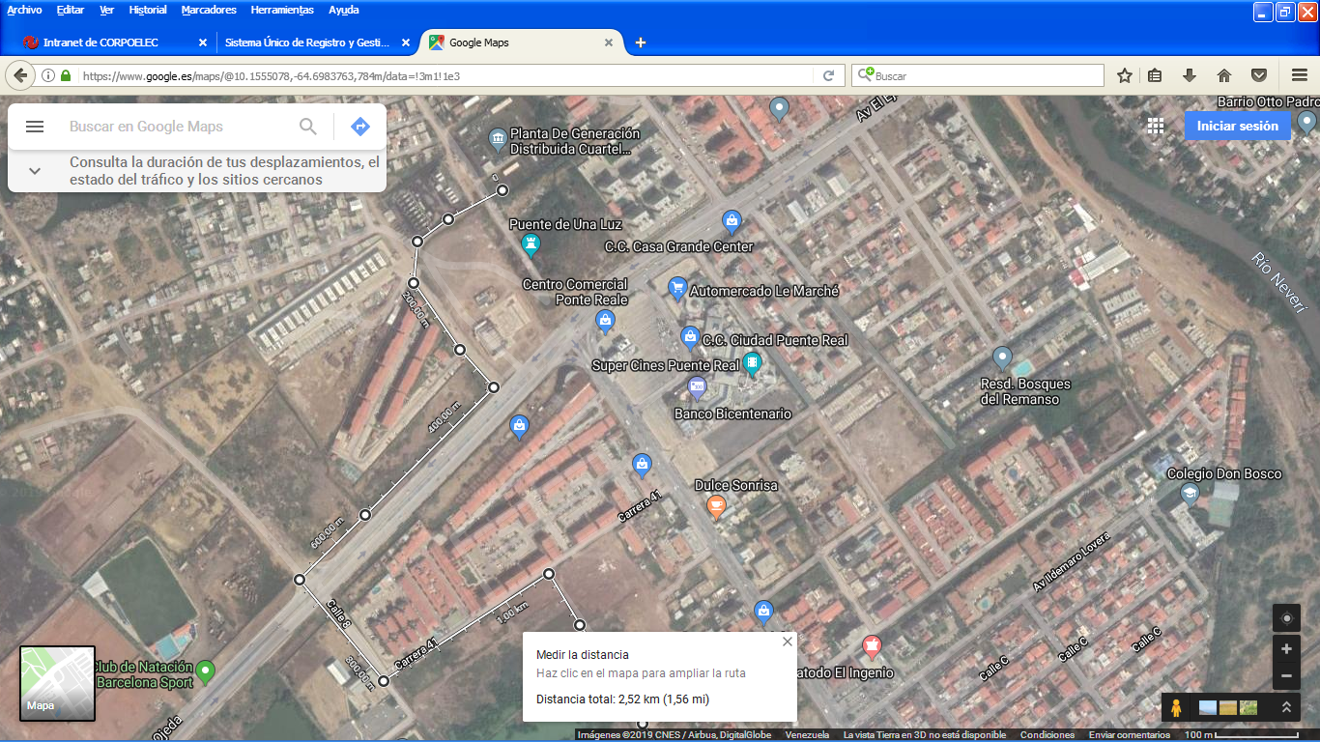
CIRCUITO ZAMORA 13,8 KV DE LA SUBESTACION CUARTEL 115-13,8 KV |  |  |  | 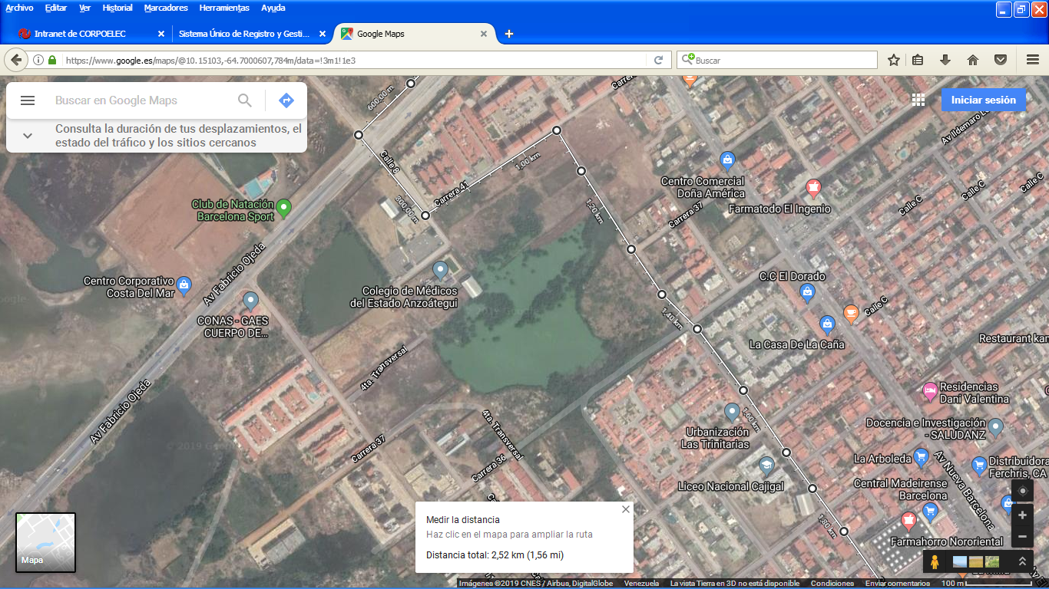
DESCRIPCION DEL PROYECTO
CONSTRUCCIÓN DEL NUEVO CIRCUITO ZAMORA 13.8 KV DE LA SUBESTACIÓN CUARTEL, UBICADA EN LA AV. COSTANERA, SECTOR PUENTE REAL DE BARCELONA, MUNICIPIO BOLÍVAR DEL ESTADO ANZOÁTEGUI.
ALCANCE DEL PROYECTO
CONSTRUCCION DE 3.82 KM DE NUEVO CIRCUITO ZAMORA 13.8 KV DE LA S/E CUARTEL.
IMPACTO PARA EL SEN
LA CONSTRUCCIÓN Y PUESTA EN SERVICIO DE ESTE NUEVO ALIMENTADOR, LIBERARÁ LOS PORCENTAJES DE UTILIZACIÓN DE LOS CIRCUITO EXISTENTES, SE MEJORARA LA CONFIABILIDAD DE LA CIUDAD CAPITAL CON EL REORDENAMIENTO DE LAS CARGAS EN LA ALIMENTACIÓN DE SECTORES PRODUCION.
NÙMERO DE FAMILIAS BENEFICIADAS

PERIODO DE EJECUCIÓN | LAPSO DE EJECUCION (EN MESES) | INICIO | FIN
 | 3 | 3/3/2027 | 3/6/2027
MONTO DE INVERSION ($) | 288,000.00 | FUENTE DE FINANCIAMIENTO |  | 2025 | 2026 | 2027 | 2028 | 2029 | 2030 | 2031
 |  |  |  |  |  | X
OBSERVACIONES

FICHA PROYECTO (10)
PRTSEN 2025-2031
PRT-ESTADO-NNN
PRT-ANZOATEGUI-10
ESTADO | MUNICIPIO | DIRECCION |  | SITUACION ACTUAL DEL PROYECTO | FASE DEL PROYECTO | TIPO DE INSTALACIÓN | NOMBRE DE LA INSTALACIÓN | NIVEL DE TENSIÓN | UNIDAD DE MEDIDA ( MVA, MW, km) | CAPACIDAD KM o MVAR
ANZOATEGUI | GUANTA | CARRETERA PUERTO LA CRUZ- CUMANA, SECTOR LAGUNA, ESTADO ANZOATEGUI |  | EN PLANIFICACION | EN PLANIFICACION | CIRCUITO | SALIDA 4, S-E PLANTA GUANTA | 13.8 | KM | 2
NOMBRE DEL PROYECTO |  |  |  | FOTOGRAFIA
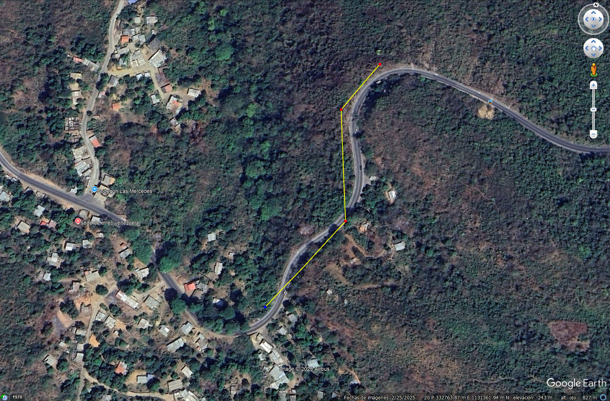
RECUPERACIÓN DE LA INTERCONEXIÓN DE LA SALIDA 4 CIRCUITO LOS ALTOS S/E PLANTA GUANTA 115/13,8 KV Y EL CIRCUITO SANTA FE DE LA S/E DE LA S/E SANTA FE
DESCRIPCION DEL PROYECTO
EXTENSIÓN DE 150 ML DE CIRCUITO CON LO CUAL SE RECUPERARÍA LA INTERCONEXIÓN ENTRE LOS CIRCUITOS SALIDA 4 S/E PLANTA GUANTA Y EL CIRCUITO SANTA FE DE LA S/E NO ATENDIDA SANTA FE.
ALCANCE DEL PROYECTO
RECUPERAR LA INTERCONEXION Y LA CARGA ASOCIADA AL ESTADO ANZOATEGUI, FRONTERA CON EL ESTADO SUCRE.
IMPACTO PARA EL SEN
MEJORAR LA CONFIABILIDAD Y SELECTIVIDAD AL MOMENTO DE OCURRIR CUALQUIER EVENTUALIDAD QUE AFECTE LA CARGA ASOCIADA
NÙMERO DE FAMILIAS BENEFICIADAS
1200
PERIODO DE EJECUCIÓN | LAPSO DE EJECUCION (EN MESES) | INICIO | FIN
 | 3 | 2028-03-03 | 2028-06-03
MONTO DE INVERSION ($) | 135,000.00 | FUENTE DE FINANCIAMIENTO |  | 2025 | 2026 | 2027 | 2028 | 2029 | 2030 | 2031
 |  |  |  |  |  |  | X
OBSERVACIONES

FICHA PROYECTO (11)
PRTSEN 2025-2031
PRT-ESTADO-NNN
PRT-ANZOATEGUI-11
ESTADO | MUNICIPIO | DIRECCION |  | SITUACION ACTUAL DEL PROYECTO | FASE DEL PROYECTO | TIPO DE INSTALACIÓN | NOMBRE DE LA INSTALACIÓN | NIVEL DE TENSIÓN | UNIDAD DE MEDIDA ( MVA, MW, km) | CAPACIDAD KM o MVAR
ANZOATEGUI | SOTILLO | SECTOR POZUELOS - LA CARAQUEÑA, MUNICIPIO SOTILLO, ESTADO ANZOATEGUI |  | EN PLANIFICACION | EN PLANIFICACION | CIRCUITO | NARICUA, S-E CHUPARIN 115-13,8 KV | 13.8 | KM | 0.6
NOMBRE DEL PROYECTO |  |  |  | FOTOGRAFIA
RECUPERACIÓN Y NORMALIZACIÓN DEL CIRCUITO NARICUAL 13,8 KV DE LA S/E CHUPARÍN 115/13,8 KV, EN EL ESTADO ANZOÁTEGUI |  |  |  | 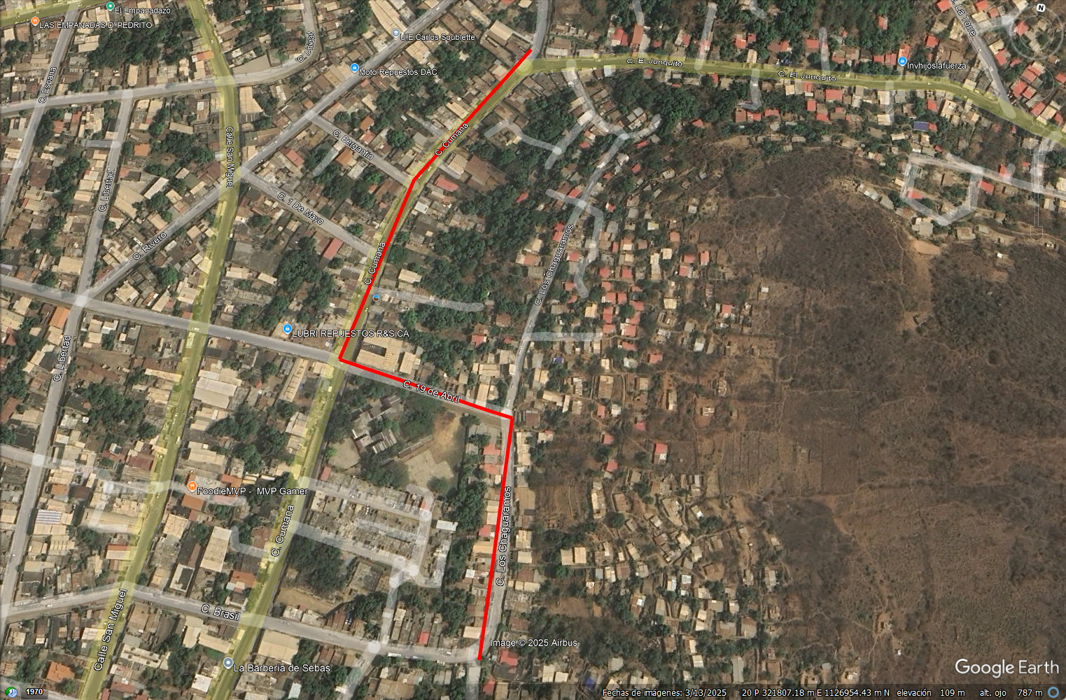
DESCRIPCION DEL PROYECTO
EXTENSIÓN DE 600 ML DE CIRCUITO CON LO CUAL SE RECUPERARÍA LA NUEVA RUTA DEL CIRCUITO NARICUAL 13,8 KV, QUE ORIGINALMENTE SE ENCONTRABA EN UNA ZONA MONTAÑOSA Y DE DIFICIL ACCESO
ALCANCE DEL PROYECTO
CONSTRUCCION DE 0,6 KM DE LA NUEVA RUTA Y RECUPERACION DE LA CARGA ALIMENTADA DESDE EL CIRCUITO PICAS DEL NEVERI, S-E EL RINCON .
IMPACTO PARA EL SEN
LA CONSTRUCCIÓN Y PUESTA EN SERVICIO DE ESTE TRAMO, LIBERARÁ LOS PORCENTAJES DE UTILIZACIÓN DE LOS CIRCUITO EXISTENTES, SE MEJORARA LA CONFIABILIDAD Y EL REORDENAMIENTO DE LAS CARGAS EN VARIOS SECTORES DE PUERTO LA CRUZ
NÙMERO DE FAMILIAS BENEFICIADAS

PERIODO DE EJECUCIÓN | LAPSO DE EJECUCION (EN MESES) | INICIO | FIN
 | 1 | 2028-03-03 | 2028-04-03
MONTO DE INVERSION ($) | 54,000.00 | FUENTE DE FINANCIAMIENTO |  | 2025 | 2026 | 2027 | 2028 | 2029 | 2030 | 2031
 |  |  |  |  |  |  | X
OBSERVACIONES

FICHA PROYECTO (12)
PRTSEN 2025-2031
PRT-ESTADO-NNN
PRT-ANZOATEGUI-12
ESTADO | MUNICIPIO | DIRECCION |  | SITUACION ACTUAL DEL PROYECTO | FASE DEL PROYECTO | TIPO DE INSTALACIÓN | NOMBRE DE LA INSTALACIÓN | NIVEL DE TENSIÓN | UNIDAD DE MEDIDA ( MVA, MW, km) | CAPACIDAD KM o MVAR
ANZOATEGUI | BOLIVAR | SECTOR COLINAS DEL NEVERI, BARCELONA |  | EN PLANIFICACION | EN PLANIFICACION | CIRCUITO | COLINAS DEL NEVERI, 13,8 KV | 13.8 | KM | 0.06
NOMBRE DEL PROYECTO |  |  |  | FOTOGRAFIA
EXTENSIÓN DE LINEAS DEL CIRCUITO COLINAS DEL NEVERI. |  |  |  | 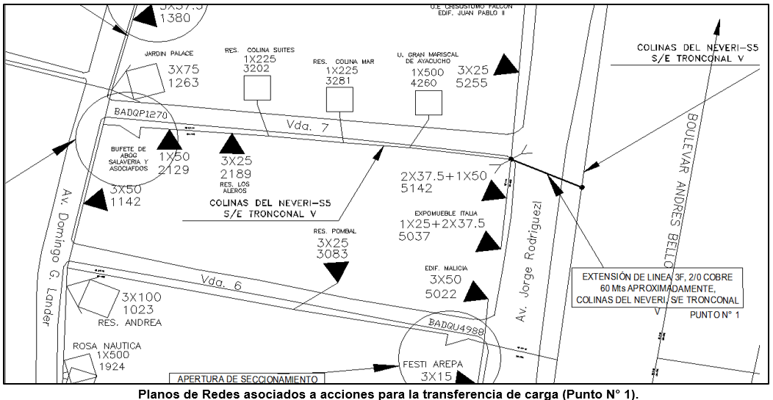
DESCRIPCION DEL PROYECTO
LA CONSTRUCCIÓN DE LA EXTENSIÓN DE LÍNEAS ESTA ORIENTADA A LA ADECUACIÓN DEL CIRCUITO PARA LA FUTURA TRANSFERENCIA DE CARGAS DE 5.522,5 KVA HACIA EL CIRCUITO CENTRO MEDICO AMBOS DE LA S/E TRONCONAL V (115/13,8) KV. LA IDEA ES MEJORAR LAS CONDICIONES OPERA
ALCANCE DEL PROYECTO
EXTENSIÓN DE LÍNEAS (60 MTS), 2/0 DE COBRE, 13,8 KV DEL CIRCUITO COLINAS DEL NEVERÍ.
IMPACTO PARA EL SEN
LA CONSTRUCCIÓN Y PUESTA EN SERVICIO DE ESTE TRAMO, LIBERARÁ LOS PORCENTAJES DE UTILIZACIÓN DE LOS CIRCUITO EXISTENTES, SE MEJORARA LA CONFIABILIDAD Y EL REORDENAMIENTO DE LAS CARGAS EN VARIOS SECTORES DE LA CIUDAD DE BARCELONA
NÙMERO DE FAMILIAS BENEFICIADAS

PERIODO DE EJECUCIÓN | LAPSO DE EJECUCION (EN MESES) | INICIO | FIN
 | 1 | 2028-03-03 | 2028-04-03
MONTO DE INVERSION ($) | 54,000.00 | FUENTE DE FINANCIAMIENTO |  | 2025 | 2026 | 2027 | 2028 | 2029 | 2030 | 2031
 |  |  |  |  |  |  | X
OBSERVACIONES

FICHA PROYECTO (13)
PRTSEN 2025-2031
PRT-ESTADO-NNN
PRT-ANZOATEGUI-13
ESTADO | MUNICIPIO | DIRECCION |  | SITUACION ACTUAL DEL PROYECTO | FASE DEL PROYECTO | TIPO DE INSTALACIÓN | NOMBRE DE LA INSTALACIÓN | NIVEL DE TENSIÓN | UNIDAD DE MEDIDA ( MVA, MW, km) | CAPACIDAD KM o MVAR
ANZOATEGUI | BOLIVAR | SECTOR NUEVA BARCELONA, MUNICIPIO SIMON BOLIVAR, ESTADO ANZOATEGUI. |  | EN PLANIFICACION | EN PLANIFICACION | CIRCUITO | PUENTE REAL, 13,8 KV | 13.8 | KM | 1.3
NOMBRE DEL PROYECTO |  |  |  | FOTOGRAFIA
EXTENSIÓN DE LINEAS DEL CIRCUITO PUENTE REAL. |  |  |  | 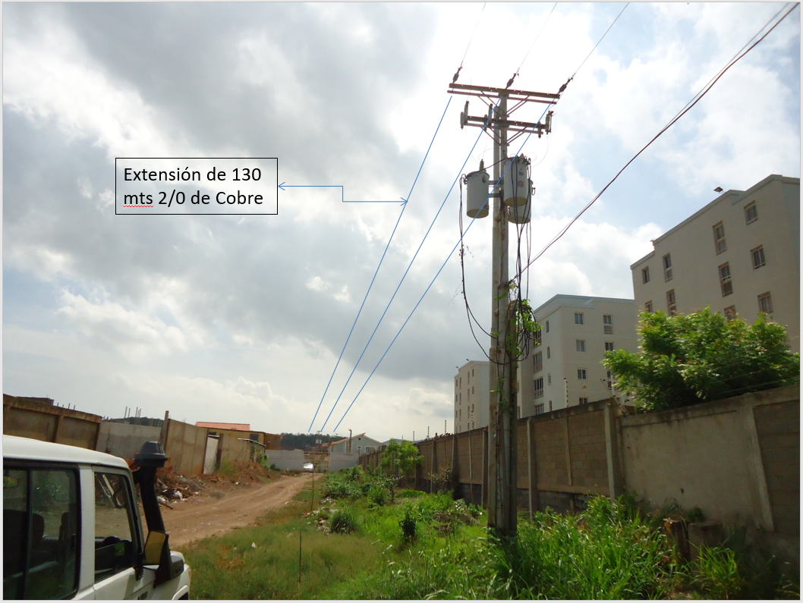
DESCRIPCION DEL PROYECTO
LA CONSTRUCCIÓN DE LA EXTENSIÓN DE LÍNEAS ESTA ORIENTADA A LA ADECUACIÓN DEL CIRCUITO PARA LA FUTURA TRANSFERENCIA DE CARGAS DE 4.250 KVA DEL CIRCUITO NUEVA BARCELONA HACIA EL CIRCUITO PUENTE REAL AMBOS DE LA S/E CUARTEL (115/13,8) KV. LA IDEA ES MEJORAR
ALCANCE DEL PROYECTO
EXTENSIÓN DE LÍNEAS (130 MTS), 2/0 DE COBRE, 13,8 KV DEL CIRCUITO PUENTE REAL.
IMPACTO PARA EL SEN
LA CONSTRUCCIÓN Y PUESTA EN SERVICIO DE ESTE TRAMO, LIBERARÁ LOS PORCENTAJES DE UTILIZACIÓN DE LOS CIRCUITO EXISTENTES, SE MEJORARA LA CONFIABILIDAD Y EL REORDENAMIENTO DE LAS CARGAS EN VARIOS SECTORES DE LA CIUDAD DE BARCELONA
NÙMERO DE FAMILIAS BENEFICIADAS

PERIODO DE EJECUCIÓN | LAPSO DE EJECUCION (EN MESES) | INICIO | FIN
 | 1 | 2028-03-03 | 2028-04-03
MONTO DE INVERSION ($) | 11,700.00 | FUENTE DE FINANCIAMIENTO |  | 2025 | 2026 | 2027 | 2028 | 2029 | 2030 | 2031
 |  |  |  |  |  |  | X
OBSERVACIONES

FICHA PROYECTO (14)
PRTSEN 2025-2031
PRT-ESTADO-NNN
PRT-ANZOATEGUI-14
ESTADO | MUNICIPIO | DIRECCION |  | SITUACION ACTUAL DEL PROYECTO | FASE DEL PROYECTO | TIPO DE INSTALACIÓN | NOMBRE DE LA INSTALACIÓN | NIVEL DE TENSIÓN | UNIDAD DE MEDIDA ( MVA, MW, km) | CAPACIDAD KM o MVAR
ANZOATEGUI | BOLIVAR | SECTOR LA COSTANERA, MUNICIPIO SIMON BOLIVAR, ESTADO ANZOATEGUI. |  | EN EJECUCION | CON INGENIERIA DE DETALLE | CIRCUITO | LOS ANGELES, 13,8 KV | 13.8 | KM | 3.2
NOMBRE DEL PROYECTO |  |  |  | FOTOGRAFIA
EXTENSIÓN DE LINEAS DEL CIRCUITO LOS ANGELES. |  |  |  | 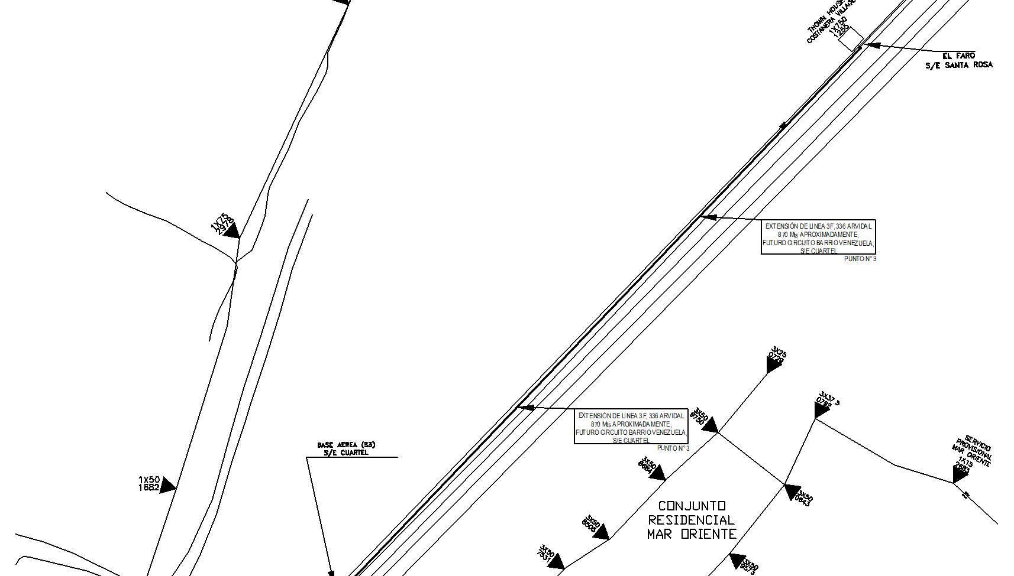
DESCRIPCION DEL PROYECTO
LA CONSTRUCCIÓN DE LA EXTENSIÓN DE LÍNEAS (780 MTS), 336 ARVIDAL, 13,8 KV DEL CIRCUITOLOS ANGELES, ESTA ORIENTADA AL REORDENAMIENTO Y MEJORAR LAS CONDICIONES OPERATIVAS ACTUALES DE LOS CIRCUITOS ALEDAÑOS A LA ZONA
ALCANCE DEL PROYECTO
EXTENSIÓN DE LÍNEAS (780 MTS), 336 ARVIDAL, 13,8 KV DEL CIRCUITO LOS ANGELES
IMPACTO PARA EL SEN
LA CONSTRUCCIÓN Y PUESTA EN SERVICIO DE ESTE TRAMO, LIBERARÁ LOS PORCENTAJES DE UTILIZACIÓN DE LOS CIRCUITO EXISTENTES, SE MEJORARA LA CONFIABILIDAD Y EL REORDENAMIENTO DE LAS CARGAS EN VARIOS SECTORES DE LA CIUDAD DE BARCELONA
NÙMERO DE FAMILIAS BENEFICIADAS

PERIODO DE EJECUCIÓN | LAPSO DE EJECUCION (EN MESES) | INICIO | FIN
 | 6 | 3/3/2028 | 3/9/2028
MONTO DE INVERSION ($) | 270,000.00 | FUENTE DE FINANCIAMIENTO |  | 2025 | 2026 | 2027 | 2028 | 2029 | 2030 | 2031
 |  |  |  |  |  |  | X
OBSERVACIONES

FICHA PROYECTO (15)
PRTSEN 2025-2031
PRT-ESTADO-NNN
PRT-ANZOATEGUI-15
ESTADO | MUNICIPIO | DIRECCION |  | SITUACION ACTUAL DEL PROYECTO | FASE DEL PROYECTO | TIPO DE INSTALACIÓN | NOMBRE DE LA INSTALACIÓN | NIVEL DE TENSIÓN | UNIDAD DE MEDIDA ( MVA, MW, km) | CAPACIDAD KM o MVAR
ANZOATEGUI | TODO EL ESTADO | TODO EL ESTADO |  | POR EJECUTAR | EN PLANIFICACION | CIRCUITO | LECHERIA I (S3) LECHERIA II (S5) ANTENAS (S8) MUNICIPAL I (S11) PARAISO (S12) CHUPARIN (S14) OROPEZA CASTILLO (S9) REGINA (S1) SEGURO GUARAGUAO (S3) GUARAGUAO (S7) PASA (S12) GUANIRE (S9) PICA DE NEVERI (S3) LAS LOMAS (S4) TRONCONAL I (S8) BARRIO SUCRE | 13.8 | KM | 31.95
NOMBRE DEL PROYECTO |  |  |  | FOTOGRAFIA
RECUPERACIÓN DE COMPENSACIÓN REACTIVA EN LAS REDES DE DISTRIBUCIÓN EN EL ESTADO ANZOATEGUI |  |  |  | 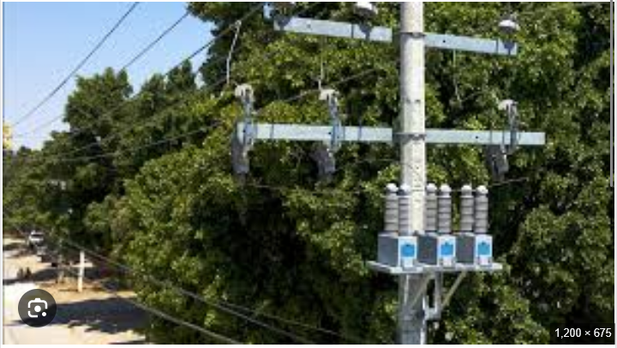
DESCRIPCION DEL PROYECTO
SE REQUIERE LA RECUPERACIÓN DE LOS BANCOS DE CONDENSADORES EN LAS REDES DE DISTRIBUCIÓN, POR DETERIORO, FALLAS, HURTO DE LAS PROTECCIONES Y SISTEMA DE PUESTA A TIERRA.
ALCANCE DEL PROYECTO
INSTALACIÓN Y SUSTITUCIÓN DE 100 BANCO DE CONDENSADORES FIJOS, UBICADOS EN LOS PRINCIPALES CIRCUITOS DE DISTRIBUCIÓN A LO LARGO DE TODO EL ESTADO ANZOÁTEGUI. SE ESTIMA 31,95 MVAR A RECUPERAR.
IMPACTO PARA EL SEN
DISMINUIR LOS REACTIVOS EN LA RED, REDUCCIÓN DE PÉRDIDAS TÉCNICAS QUE CIRCULAN POR RED CON EL FIN DE LIBERAR POTENCIA EN LOS CIRCUITOS, TRANSFORMADORES POTENCIA Y MÁQUINAS DE GENERACIÓN. MEJORAS EN LA ESTABILIDAD DEL S.E.N Y MEJORA EN LOS PERFILES DE TENS
NÙMERO DE FAMILIAS BENEFICIADAS

PERIODO DE EJECUCIÓN | LAPSO DE EJECUCION (EN MESES) | INICIO | FIN
 | 8 | 3/3/2028 | 3/112028
MONTO DE INVERSION ($) | 798,494.40 | FUENTE DE FINANCIAMIENTO |  | 2025 | 2026 | 2027 | 2028 | 2029 | 2030 | 2031
 |  |  |  |  |  |  | X
OBSERVACIONES

FICHA PROYECTO (16)
PRTSEN 2025-2031
PRT-ESTADO-NNN
PRT-ANZOATEGUI-16
ESTADO | MUNICIPIO | DIRECCION |  | SITUACION ACTUAL DEL PROYECTO | FASE DEL PROYECTO | TIPO DE INSTALACIÓN | NOMBRE DE LA INSTALACIÓN | NIVEL DE TENSIÓN | UNIDAD DE MEDIDA ( MVA, MW, km) | CAPACIDAD KM o MVAR
ANZOATEGUI | SIMON RODRIGUEZ | AVENIDA JESUS SUBERO, EL TIGRE, MUNICIPIO SIMON RODRIGUEZ, ESTADO ANZOATEGUI. |  | TRANSFORMADORES DE POTENCIA DE 5 Y 10 MVA DAÑADOS, LA CARGA ESTA TRANSFERIDA A VARIOS CIRCUITOS DE LAS SUBESTACIONES TIGRE II Y TIGRE III | EN PLANIFICACION | SUBESTACION | JESUS SUBERO | 34.5 | KM | 25
NOMBRE DEL PROYECTO |  |  |  | FOTOGRAFIA
RECUPERACION DE LA SUBESTACIÓN JESUS SUBERO 34,5/13,8 KV, EL TIGRE, ESTADO ANZOATEGUI. |  |  |  | 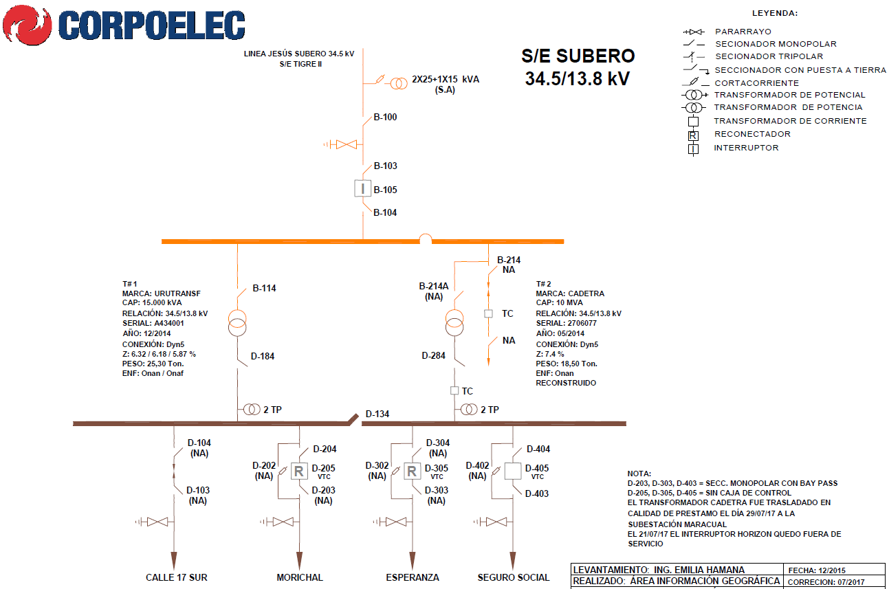
DESCRIPCION DEL PROYECTO
REPOSICIÓN DE TRANSFORMADORES DAÑADOS DE 15 Y 10 MVA; ADECUACIÓN DE (04) SALIDAS EN 13,8 KV, ADECUACION DE SERVICIOS AUXILIARES, CABLES DE POTENCIA, SISTEMA DE CONTROL Y SISTEMA DE SECCIONAMIENTO.
ALCANCE DEL PROYECTO
RECUPERAR LA SUB ESETACION JESUS SUBERO 34,5 KV (25) MVA, PARA EL REORDENAMIENTO DE CARGAS Y NORMALIZACION DE LOS CIRCUITOS DE LAS SUEBTACIONES TIGRE II Y TIGRE III, EN LA ZONA SUR DE LA CIUDAD DEL TIGRE
IMPACTO PARA EL SEN
NORMALIZACION DE LAS CONDICIONES OPERATIVAS DE VARIOS CIRCUITOS DE LAS SUBESTACIONES TIGRE II Y TIGRE III, LOS CUALES ESTAN ASUMIENDO LA CARGA ASOCIADA DE LA SUBESTACION JESUS SUBERO, CON PROBLEMAS DE SOBRECARGA Y CAIDAS DE TENSION CONSIDERABLE.
NÙMERO DE FAMILIAS BENEFICIADAS

PERIODO DE EJECUCIÓN | LAPSO DE EJECUCION (EN MESES) | INICIO | FIN
 | 4 | 3/3/2028 | 2028-07-03
MONTO DE INVERSION ($) | 920,000.00 | FUENTE DE FINANCIAMIENTO |  | 2025 | 2026 | 2027 | 2028 | 2029 | 2030 | 2031
 |  |  |  |  |  |  | X
OBSERVACIONES

FICHA PROYECTO (17)
PRTSEN 2025-2031
PRT-ESTADO-NNN
PRT-ANZOATEGUI-17
ESTADO | MUNICIPIO | DIRECCION |  | SITUACION ACTUAL DEL PROYECTO | FASE DEL PROYECTO | TIPO DE INSTALACIÓN | NOMBRE DE LA INSTALACIÓN | NIVEL DE TENSIÓN | UNIDAD DE MEDIDA ( MVA, MW, km) | CAPACIDAD KM o MVAR
ANZOATEGUI | LIBERTAD | SAN MATEO, ESTADO ANZOATEGUI |  | TRANSFORMADORES DE POTENCIA 10 MVA DAÑADO, LA CARGA ESTA ASUMIDA POR EL TRANSFORMADOR DE LA UNIDAD MOVIL SAN MATEO | EN PLANIFICACION | SUBESTACION | MOVIL SAN MATEO | 34.5 | KM | 10
NOMBRE DEL PROYECTO |  |  |  | FOTOGRAFIA
RECUPERACION DE LA SUBESTACIÓN MOVIL SAN MATEO 34,5/13,8 KV, ESTADO ANZOATEGUI. |  |  |  | 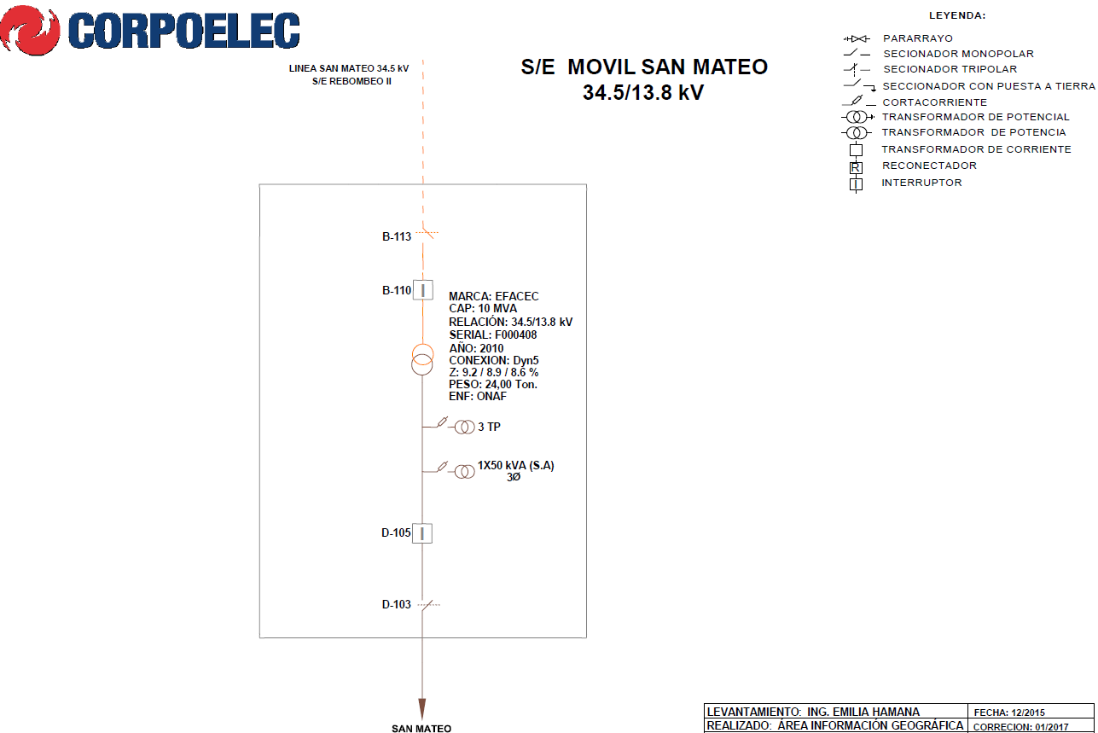
DESCRIPCION DEL PROYECTO
REPOSICIÓN DE TRANSFORMADOR DAÑADO DE 10 MVA PARA RECUPERACION DE LA UNIDAD MOVIL SAN MATEO .
ALCANCE DEL PROYECTO
INSTALAR TRANSFORMADOR DE 10 MVA 34,5/13,8 KV EN LA SUBESTACION VALLE DE GUANAPE PARA LA RECUPERACION DE LA UNIDAD MOVIL DE SAN MATEO.
IMPACTO PARA EL SEN
NORMALIZACION DE LAS CONDICIONES OPERATIVAS DE LA SUBESTACION VALLE DE GUANAPE Y NORMALIZACION DE LA UNIDAD MOVIL SAN MATEO
NÙMERO DE FAMILIAS BENEFICIADAS

PERIODO DE EJECUCIÓN | LAPSO DE EJECUCION (EN MESES) | INICIO | FIN
 | 1 | 2029-03-03 | 2029-04-03
MONTO DE INVERSION ($) | 300,000.00 | FUENTE DE FINANCIAMIENTO |  | 2025 | 2026 | 2027 | 2028 | 2029 | 2030 | 2031
 |  |  |  |  |  |  |  | X
OBSERVACIONES

FICHA PROYECTO (18)
PRTSEN 2025-2031
PRT-ESTADO-NNN
PRT-ANZOATEGUI-18
ESTADO | MUNICIPIO | DIRECCION |  | SITUACION ACTUAL DEL PROYECTO | FASE DEL PROYECTO | TIPO DE INSTALACIÓN | NOMBRE DE LA INSTALACIÓN | NIVEL DE TENSIÓN | UNIDAD DE MEDIDA ( MVA, MW, km) | CAPACIDAD KM o MVAR
ANZOATEGUI | SAN JOSE DE GUARIBE | SUBESTACION SAN JOSE DE GUARIBE, POBLADO SAN JOSE DE GUARIBE ESTADO GUARICO SECTOR EL MIRADOR |  | MEJORAR Y ACTUALIZAR EL COMPORTAMIENTO DEL SISTEMA ELECTRICO | EN PLANIFICACION | SUBESTACION | SAN JOSE DE GUARIBE | 34.5 | KM | 10
NOMBRE DEL PROYECTO |  |  |  | FOTOGRAFIA
NORMALIZACION DE LA SUBESTACION DE DISTRIBUCION SAN JOSE DE GUARIBE 34,5 |  |  |  | 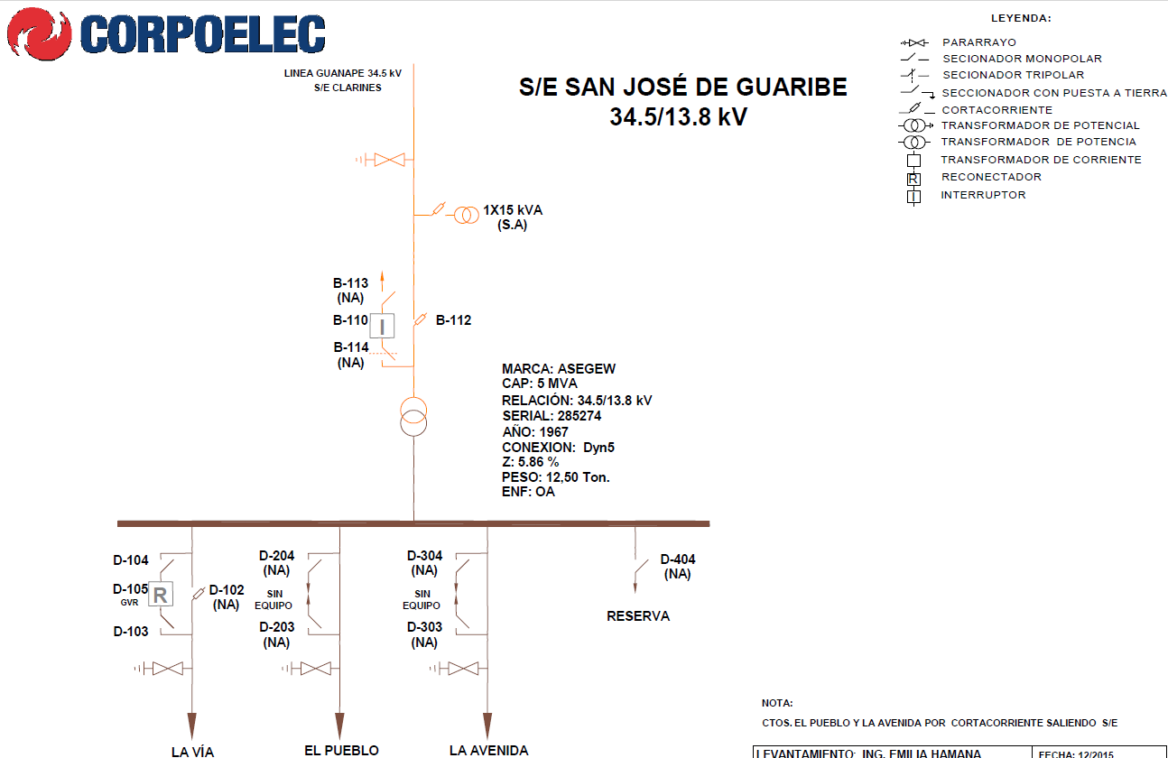
DESCRIPCION DEL PROYECTO
SUSTITUCION DE UN TRANSFORMADOR DE POTENCIA DE 5 MW POR UNO DE 10 MW, EL CUAL PRESENTA PROBLEMAS DE AISLAMIENTO Y SE ENCUANTRA OBSOLETO SUS COMPOMENTES
ALCANCE DEL PROYECTO
MEJORAR Y ACTUALIZAR EL COMPORTAMIENTO DEL SISTEMA ELECTRICO
IMPACTO PARA EL SEN
REDISTRIBUCION DE CARGA CON REDES ADYACENTES PARA DAR ESTABILIDAD A LA RED DE DISTRIBUCION
NÙMERO DE FAMILIAS BENEFICIADAS

PERIODO DE EJECUCIÓN | LAPSO DE EJECUCION (EN MESES) | INICIO | FIN
 | 1 | 2029-03-03 | 2029-04-03
MONTO DE INVERSION ($) | 30,000.00 | FUENTE DE FINANCIAMIENTO |  | 2025 | 2026 | 2027 | 2028 | 2029 | 2030 | 2031
 |  |  |  |  |  |  |  | X
OBSERVACIONES

FICHA PROYECTO (19)
PRTSEN 2025-2031
PRT-ESTADO-NNN
PRT-ANZOATEGUI-19
ESTADO | MUNICIPIO | DIRECCION |  | SITUACION ACTUAL DEL PROYECTO | FASE DEL PROYECTO | TIPO DE INSTALACIÓN | NOMBRE DE LA INSTALACIÓN | NIVEL DE TENSIÓN | UNIDAD DE MEDIDA ( MVA, MW, km) | CAPACIDAD KM o MVAR
ANZOATEGUI | SIMON BOLIVAR | SUBESTACION TAPAS CORONA, ZONA INDUSTRIAL MESONES AL LADO DE LA EMPRESA TAPAS CORONA |  | MEJORAR Y ACTUALIZAR EL COMPORTAMIENTO DEL SISTEMA ELECTRICO | EN PLANIFICACION | SUBESTACION | TAPAS CORONA | 34.5 | KM | 15
NOMBRE DEL PROYECTO |  |  |  | FOTOGRAFIA
AUMENTO DE CAPACIDAD DE LA SUBESTACION TAPAS CORONAS 34,5/13,8 |  |  |  | 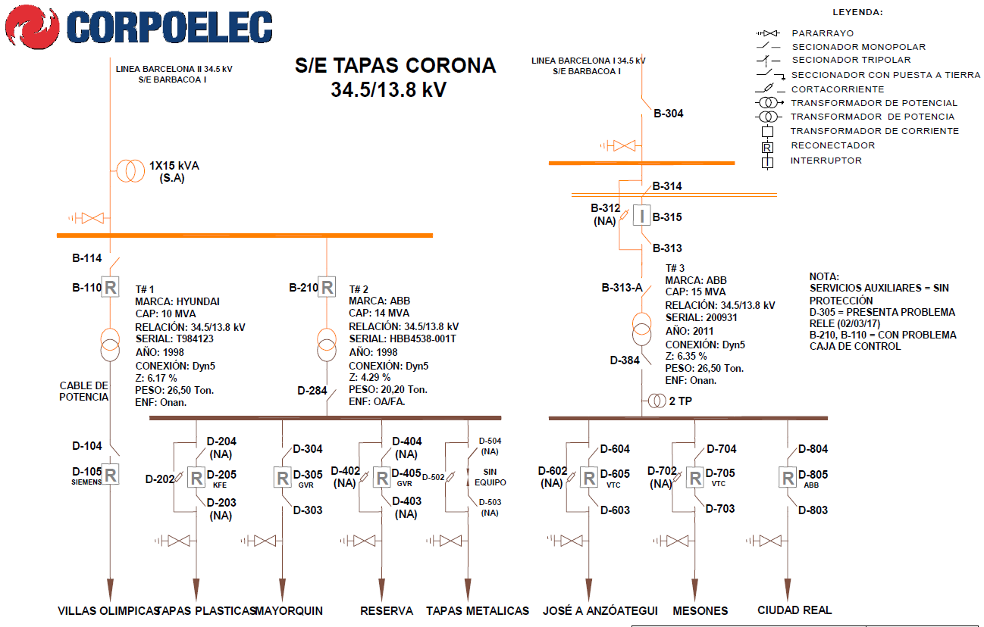
DESCRIPCION DEL PROYECTO
INCORPORACION DE UNA TERCERA UNIDAD, SE INSTALARA UN TRANSFORMADOR DE POTENCIA DE 15 MW
FUERA DE SERVICIO
ALCANCE DEL PROYECTO
MEJORAR Y ACTUALIZAR EL COMPORTAMIENTO DEL SISTEMA ELECTRICO
IMPACTO PARA EL SEN
REDISTRIBUCION DE CARGA CON REDES ADYACENTES PARA DAR ESTABILIDAD A LA RED DE DISTRIBUCION
NÙMERO DE FAMILIAS BENEFICIADAS

PERIODO DE EJECUCIÓN | LAPSO DE EJECUCION (EN MESES) | INICIO | FIN
 | 1 | 2029-03-03 | 2029-04-03
MONTO DE INVERSION ($) | 40,000.00 | FUENTE DE FINANCIAMIENTO |  | 2025 | 2026 | 2027 | 2028 | 2029 | 2030 | 2031
 |  |  |  |  |  |  |  | X
OBSERVACIONES

SEGMENTO DE RECUPERACION
ANZOATEGUI |  | 2 | 3 |  |  | 6 | 7 | 8 | 9 | 10 | 11

PLAN DE RECUPERACIÓN Y TRANSFORMACIÓN DEL SISTEMA ELECTRICO NACIONAL
DISTRIBUCIÓN
MATRIZ DE REQUERIMIENTOS - SEGMENTOS

SEGMENTOS DE RECUPERACIÓN

Responsable : | GERENCIA GENERAL DE DISTRIBUCION | SUBESTACIONES |  | CIRCUITOS AEREOS Y SUBTERRANEOS |  | TRANSFORMADORES DE POTENCIA |  | COMPENSACIÓN REACTIVA EN LA RED |  | PROTECCIONES SUPERVISIÓN, CONTROL Y MEDICIÓN REMOTA |  | INVERSIONES
Fecha :

ENTIDAD FEDERAL | ANZOATEGUI | CANTIDAD | INVERSIÓN | CANTIDAD | INVERSIÓN | CANTIDAD | INVERSIÓN | CANTIDAD | INVERSIÓN | CANTIDAD | INVERSIÓN | INVERSIONES
 |  | (No SE) | (MM$) | (No CIRCUITO) | (MM$) | (No TRX) | (MM$) | (No PROYECTO) | (MM$) | (No SE ) | (MM$) | (MM$)

RESTRICCIONES OPERATIVAS DE DISTRIBUCIÓN CED |  | 2 | 0.07 | 6 | 0.76 | 0 | 0.00 | 0 | 0.00 | 2 | 3.26 | 4.09

PROBLEMÁTICA EN DISTRIBUCIÓN A NIVEL NACIONAL |  | 2 | 1.22 | 8 | 1.69 | 2 | 0.84 | 1 | 0.80 | 0 | 0.00 | 4.54

EQUIPOS TRANSFORMADORES DE DE DISTRIBUCIÓN |  | TRANSFORMADORES DE DISTRIBUCION DE 15, 25, 37.5, 50, 75, 100, 167 KVA PARA LA ATENCION DEL 1X10 A RAZON DE 699 TRANSFORMADORES POR AÑOS |  |  |  |  |  |  |  |  |  | 8.74

EQUIPOS (INTERRUPTORES SECCIONADORES) |  | BANCO DE BATERIAS, INTERRUPTORES, RECONECTADORES, REGULADORES, SECCIONADORES, SERVICIOS AUXILIARES, SISTEMA DE PUESTA A TIERRA |  |  |  |  |  |  |  |  |  | 5.17

MATERIALES DE ALTA ROTACIÓN |  | AISLADORES POLIMÉRICOS Y DE PORCELANAS, TEIPES DE GOMA Y PLÁSTICO, PORTAFUSIBLES CON FUSIBLES, CONECTORES BIMETÁLICOS, COPAS TERMINALES, CONECTORES KS, CONECTORES TIPO AMPAC DE DIFERENTES CALIBRES, PLETINAS Y CRUCETAS, ABRAZADERAS, GRILLETES, PALILLOS, CABLES Y CONDUCTORES, CONEXIONES PREMOLDEADAS Y ACCESORIOS, CORTACORRIENTE Y/O SECCIONADOR, DESCARGADOR, POSTES. |  |  |  |  |  |  |  |  |  | 5.32

 |  |  |  |  |  |  |  |  | CANTIDAD DE PROYECTOS |  |  | 23

 |  |  |  |  |  |  |  |  | TOTAL (MM$) |  |  | 27.86

